Cover
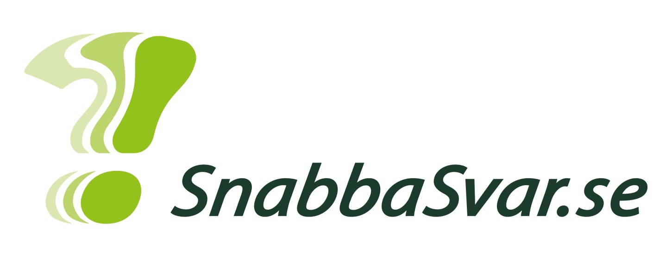
2014 OV 33

Solvero AB

Graph 1
Skulle du kunna tänka dig att rösta på ett sådant parti?

Total
 | Percent
Ja, absolut | 26.3%
Ja, troligtvis | 49.4%
Nej, troligtvis inte | 18.9%
Nej, absolut inte | 5.4%

Kön
 | Man | Kvinna
Ja, absolut | 24.9% | 27.7%
Ja, troligtvis | 47.7% | 51.1%
Nej, troligtvis inte | 20.2% | 17.7%
Nej, absolut inte | 7.2% | 3.5%

Åldersgrupper 18-80
 | Ja, absolut | Ja, troligtvis | Nej, troligtvis inte | Nej, absolut inte
18-29 | 28.2% | 50.0% | 17.3% | 4.5%
30-39 | 29.7% | 50.3% | 16.6% | 3.4%
40-55 | 24.8% | 53.4% | 16.4% | 5.4%
56-80 | 24.7% | 45.2% | 23.3% | 6.8%

Vilken region bor du i?
 | Ja, absolut | Ja, troligtvis | Nej, troligtvis inte | Nej, absolut inte
1 - Stockholm (Stockholms län) | 19.2% | 51.5% | 22.7% | 6.6%
2 - Östra Mellansverige (Uppsala, Södermanland, Östergötland, Örebro, Västmanland) | 22.2% | 56.6% | 17.5% | 3.7%
3 - Småland med öarna (Jönköping, Kronoberg, Kalmar, Gotland) | 30.3% | 53.9% | 13.2% | 2.6%
4 - Sydsverige (Blekinge, Skåne) | 29.2% | 45.5% | 17.4% | 7.9%
5 - Västsverige (Halland, Västra Götaland) | 31.2% | 43.4% | 20.0% | 5.4%
6 - Norra Mellansverige (Värmland, Dalarna, Gävleborg) | 33.8% | 44.1% | 17.6% | 4.4%
7 - Mellersta Norrland (Västernorrland, Jämtland) | 26.1% | 52.2% | 17.4% | 4.3%
8 - Övre Norrland (Västerbotten, Norrbotten) | 27.8% | 48.1% | 20.4% | 3.7%

Vilket parti röstade du på i RIKSDAGSVALET 2010?
 | Ja, absolut | Ja, troligtvis | Nej, troligtvis inte | Nej, absolut inte
Moderaterna | 15.3% | 45.4% | 27.3% | 12.0%
Folkpartiet | 14.3% | 55.7% | 25.7% | 4.3%
Centerpartiet | 14.0% | 58.1% | 25.6% | 2.3%
Kristemokraterna (KDS) | 24.4% | 37.8% | 24.4% | 13.3%
Socialdemokraterna | 36.2% | 52.5% | 10.4% | 0.9%
Vänsterpartiet | 52.6% | 38.6% | 8.8% | 0.0%
Miljöpartiet | 46.4% | 47.6% | 6.0% | 0.0%
Sverigedemokraterna | 19.0% | 34.5% | 37.9% | 8.6%
Var för ung då | 30.0% | 56.0% | 12.0% | 2.0%
Röstade inte | 15.3% | 62.4% | 16.5% | 5.9%
Röstade blankt | 31.6% | 47.4% | 21.1% | 0.0%
Annat parti | 22.2% | 55.6% | 15.6% | 6.7%

Graph 2
Är Enhet ett parti som du skulle kunna tänka dig att rösta på i riksdagsvalet i år?

Total
 | Percent
Ja, absolut | 11.0%
Ja, om Enhet verkar komma över fyraprocentspärren | 9.4%
Kanske | 37.9%
Nej, troligtvis inte | 28.2%
Nej, absolut inte | 13.6%

Kön
 | Man | Kvinna
Ja, absolut | 10.6% | 11.3%
Ja, om Enhet verkar komma över fyraprocentspärren | 9.5% | 9.2%
Kanske | 34.8% | 41.0%
Nej, troligtvis inte | 28.3% | 28.1%
Nej, absolut inte | 16.7% | 10.4%

Åldersgrupper 18-80
 | Ja, absolut | Ja, om Enhet verkar komma över fyraprocentspärren | Kanske | Nej, troligtvis inte | Nej, absolut inte
18-29 | 14.5% | 10.9% | 41.4% | 24.1% | 9.1%
30-39 | 11.9% | 13.6% | 36.4% | 27.8% | 10.2%
40-55 | 10.1% | 9.1% | 40.3% | 26.5% | 14.1%
56-80 | 9.1% | 6.5% | 34.4% | 32.4% | 17.6%

Vilken region bor du i?
 | Ja, absolut | Ja, om Enhet verkar komma över fyraprocentspärren | Kanske | Nej, troligtvis inte | Nej, absolut inte
1 - Stockholm (Stockholms län) | 8.3% | 11.4% | 34.9% | 26.6% | 18.8%
2 - Östra Mellansverige (Uppsala, Södermanland, Östergötland, Örebro, Västmanland) | 13.2% | 6.9% | 42.3% | 28.6% | 9.0%
3 - Småland med öarna (Jönköping, Kronoberg, Kalmar, Gotland) | 14.5% | 10.5% | 40.8% | 26.3% | 7.9%
4 - Sydsverige (Blekinge, Skåne) | 8.4% | 9.0% | 38.2% | 30.9% | 13.5%
5 - Västsverige (Halland, Västra Götaland) | 12.1% | 8.7% | 32.5% | 31.1% | 15.5%
6 - Norra Mellansverige (Värmland, Dalarna, Gävleborg) | 11.8% | 10.3% | 39.7% | 23.5% | 14.7%
7 - Mellersta Norrland (Västernorrland, Jämtland) | 13.0% | 13.0% | 39.1% | 28.3% | 6.5%
8 - Övre Norrland (Västerbotten, Norrbotten) | 11.1% | 7.4% | 46.3% | 22.2% | 13.0%

Vilket parti röstade du på i RIKSDAGSVALET 2010?
 | Ja, absolut | Ja, om Enhet verkar komma över fyraprocentspärren | Kanske | Nej, troligtvis inte | Nej, absolut inte
Moderaterna | 8.0% | 7.2% | 30.4% | 31.2% | 23.2%
Folkpartiet | 7.1% | 5.7% | 32.9% | 37.1% | 17.1%
Centerpartiet | 0.0% | 11.6% | 27.9% | 41.9% | 18.6%
Kristemokraterna (KDS) | 8.9% | 2.2% | 33.3% | 24.4% | 31.1%
Socialdemokraterna | 13.6% | 12.7% | 40.3% | 25.3% | 8.1%
Vänsterpartiet | 21.1% | 7.0% | 42.1% | 26.3% | 3.5%
Miljöpartiet | 19.0% | 13.1% | 40.5% | 21.4% | 6.0%
Sverigedemokraterna | 5.2% | 12.1% | 46.6% | 24.1% | 12.1%
Var för ung då | 16.0% | 18.0% | 32.0% | 30.0% | 4.0%
Röstade inte | 11.8% | 2.4% | 49.4% | 24.7% | 11.8%
Röstade blankt | 15.8% | 10.5% | 36.8% | 31.6% | 5.3%
Annat parti | 2.2% | 11.1% | 53.3% | 24.4% | 8.9%

Graph 3
Vilket parti röstade du på i RIKSDAGSVALET 2010?

Total
 | Percent
Moderaterna | 23.9%
Folkpartiet | 6.7%
Centerpartiet | 4.1%
Kristemokraterna (KDS) | 4.3%
Socialdemokraterna | 21.1%
Vänsterpartiet | 5.4%
Miljöpartiet | 8.0%
Sverigedemokraterna | 5.5%
Var för ung då | 4.8%
Röstade inte | 8.1%
Röstade blankt | 3.6%
Annat parti | 4.3%

Kön
 | Man | Kvinna
Moderaterna | 26.4% | 21.3%
Folkpartiet | 7.4% | 6.0%
Centerpartiet | 3.4% | 4.8%
Kristemokraterna (KDS) | 4.9% | 3.7%
Socialdemokraterna | 19.8% | 22.5%
Vänsterpartiet | 4.8% | 6.2%
Miljöpartiet | 6.8% | 9.2%
Sverigedemokraterna | 7.4% | 3.7%
Var för ung då | 3.2% | 6.3%
Röstade inte | 7.0% | 9.2%
Röstade blankt | 3.6% | 3.7%
Annat parti | 5.1% | 3.5%

Åldersgrupper 18-80
 | Moderaterna | Folkpartiet | Centerpartiet | Kristemokraterna (KDS) | Socialdemokraterna | Vänsterpartiet | Miljöpartiet | Sverigedemokraterna | Var för ung då | Röstade inte | Röstade blankt | Annat parti
18-29 | 19.1% | 5.5% | 2.7% | 3.6% | 11.4% | 4.5% | 10.0% | 5.0% | 21.8% | 10.0% | 2.3% | 4.1%
30-39 | 19.9% | 5.7% | 7.4% | 3.4% | 19.9% | 4.0% | 15.3% | 8.5% | 0.0% | 8.0% | 3.4% | 4.5%
40-55 | 24.2% | 4.7% | 3.4% | 3.0% | 26.5% | 6.7% | 6.4% | 5.7% | 0.7% | 9.1% | 4.4% | 5.4%
56-80 | 28.7% | 9.7% | 4.0% | 6.3% | 23.3% | 5.7% | 4.5% | 4.3% | 0.0% | 6.3% | 4.0% | 3.4%

Vilken region bor du i?
 | Moderaterna | Folkpartiet | Centerpartiet | Kristemokraterna (KDS) | Socialdemokraterna | Vänsterpartiet | Miljöpartiet | Sverigedemokraterna | Var för ung då | Röstade inte | Röstade blankt | Annat parti
1 - Stockholm (Stockholms län) | 31.9% | 8.7% | 4.4% | 5.7% | 14.8% | 4.4% | 9.6% | 3.1% | 4.8% | 4.4% | 4.4% | 3.9%
2 - Östra Mellansverige (Uppsala, Södermanland, Östergötland, Örebro, Västmanland) | 22.2% | 6.3% | 6.3% | 3.2% | 24.3% | 4.2% | 9.0% | 6.3% | 3.2% | 6.9% | 4.2% | 3.7%
3 - Småland med öarna (Jönköping, Kronoberg, Kalmar, Gotland) | 15.8% | 6.6% | 3.9% | 9.2% | 23.7% | 3.9% | 7.9% | 3.9% | 9.2% | 7.9% | 3.9% | 3.9%
4 - Sydsverige (Blekinge, Skåne) | 28.1% | 3.9% | 1.7% | 2.8% | 18.0% | 5.6% | 5.6% | 7.9% | 5.6% | 12.9% | 3.4% | 4.5%
5 - Västsverige (Halland, Västra Götaland) | 21.8% | 7.3% | 5.8% | 4.9% | 19.9% | 7.3% | 7.8% | 5.3% | 4.9% | 7.3% | 2.9% | 4.9%
6 - Norra Mellansverige (Värmland, Dalarna, Gävleborg) | 17.6% | 7.4% | 2.9% | 2.9% | 29.4% | 7.4% | 5.9% | 8.8% | 2.9% | 8.8% | 2.9% | 2.9%
7 - Mellersta Norrland (Västernorrland, Jämtland) | 17.4% | 4.3% | 2.2% | 2.2% | 28.3% | 4.3% | 8.7% | 8.7% | 2.2% | 15.2% | 2.2% | 4.3%
8 - Övre Norrland (Västerbotten, Norrbotten) | 14.8% | 7.4% | 0.0% | 1.9% | 31.5% | 7.4% | 9.3% | 1.9% | 5.6% | 9.3% | 3.7% | 7.4%

